Лист1
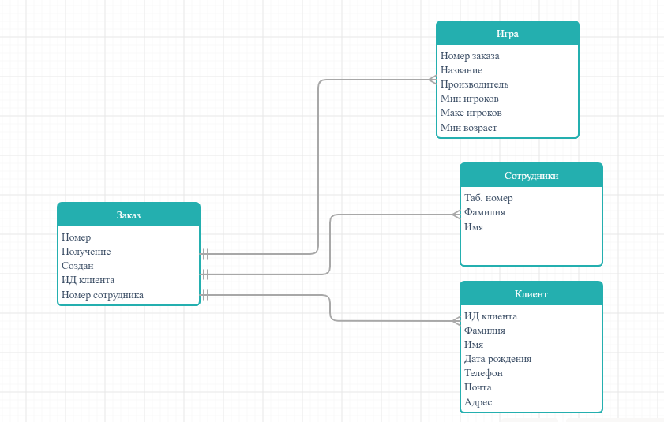
ИГРА |  |  |  |  |  | КЛИЕНТ
Номер заказа | Название | Производитель | Мин игроков | Макс игроков | Мин возраст | Ид_клиента | Фамилия | Имя | Дата рождения | Телефон | Почта | Адрес | PRIMARY KEY

 |  |  |  |  |  |  |  |  |  |  |  |  | FOREIGN KEY
1 | Диксит | Libellud | 3 | 6 | 8 | K1 | Петров | Петр |  | 8-962-587-33-01 | arpet@mail.ru
1 | Диксит | Asmodee | 3 | 6 | 12 | K2 | Швыркин | Василий | 1988-09-10 |  | vasvas@gmail.com | ул. Пионерская, 26-58
2 | Монополия | Hasbro Inc | 2 | 6 |  | NOT NULL | NOT NULL | NOT NULL |  |  | NOT NULL
3 | Jungle | Asmodee | 2 | 4 | 9
NOT NULL | NOT NULL | NOT NULL | NOT NULL | NOT NULL
 |  |  | >=1 | >=1
ЗАКАЗ |  |  |  |  |  |  |  | СОТРУДНИК
Номер | Получение | Создан | ИД клиента | Номер Сотрудника |  |  |  | Таб. Номер | Фамилия | Имя

1 | Самовывоз | 9/12/17 | К1 | С01 |  |  |  | С01 | Жуков | Дмитрий
2 | Самовывоз | 9/12/17 | К2 | С02 |  |  |  | С02 | Васичкин | Сергей
3 | Доставка | 9/13/17 | К2 | С02 |  |  |  | NOT NULL | NOT NULL | NOT NULL
NOT NULL | NOT NULL | NOT NULL | NOT NULL | NOT NULL

